TC-26
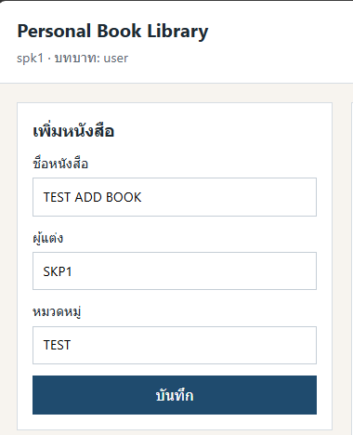
TC ID | Module | UC | Title | Type | Priority | Actor | Precondition | Test Steps | Expected Result | API / Tool | Status | Actual Result | Tester | Last Date Test | Note
TC-26 | Frontend | UC-04 | useRef โฟกัสช่องชื่อหลังบันทึก | UI | Medium | User/Admin | Login แล้ว | 1. เพิ่มหนังสือสำเร็จ | เคอร์เซอร์กลับไปช่องชื่อหนังสือ | Frontend BookForm useRef | Not Run |  | RAM

